상품제안서
헤이터 8K 3단 자동 양우산 | 상품코드: F26636

 |  |  |  |  |  |  | 02-412-0044 | www.easy1.co.kr
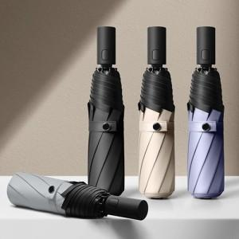

【상세/제작정보】

【인쇄/포장옵션】 | 레이저 / 우산 + OPP + 커버 + 종이케이스(포함)

【공급단가】 | 수량 | 100~ | 300~ | 500~ | 1,000~ | 3,000~
*VAT별도 | 손잡이 인쇄 | 7,560원 | 7,430원 | 7,240원 | 7,110원 | 6,930원
 | 원단 인쇄
 | 종이케이스
 | 선물포장

【상품 URL】 | https://dev.easy1.co.kr:443/src/goods_detail.php?gdno=26636

